画面遷移図
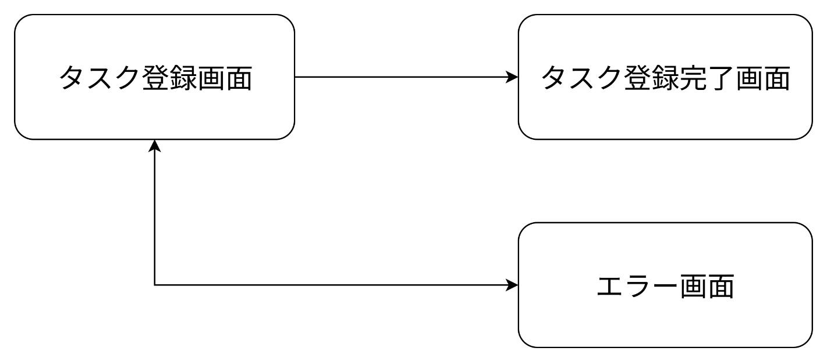
画面遷移図 | システム名 | グループ名 | 作成日 | 担当 | 承認印
 | タスク管理システム | 58期 | 2025-09-19 | 好井

詳細クラス図
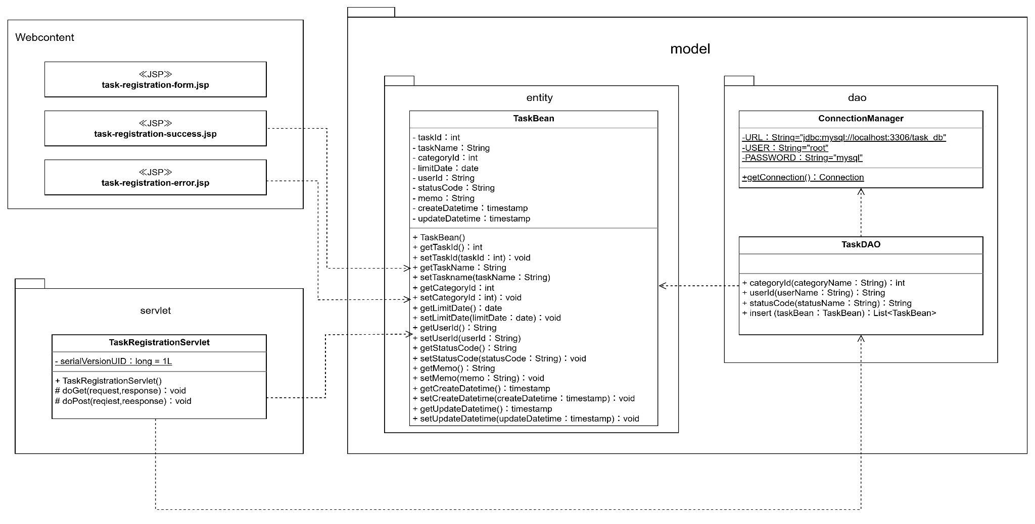
詳細クラス図 | システム名 | グループ名 | 作成日 | 担当 | 承認印
 | タスク管理システム | 58期 | 2025-09-18 | 好井

